Capa
Genial Malls Fundo de Investimento Imobiliário - MALL11 |  |  |  |  |  |  |  | Data Base Shoppings | Aug-24
Planilha de Fundamentos |  |  |  |  |  |  |  | Data Base Fundo | Sep-24

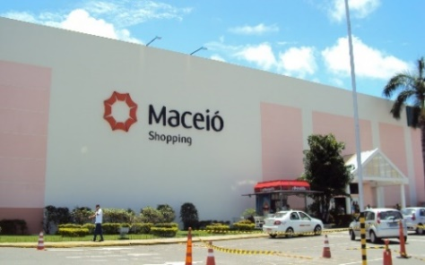
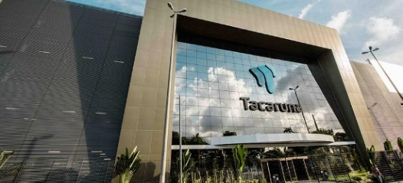
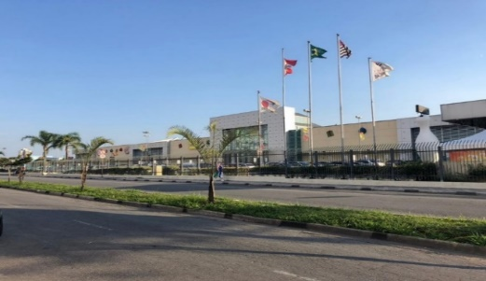
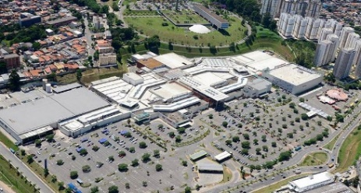
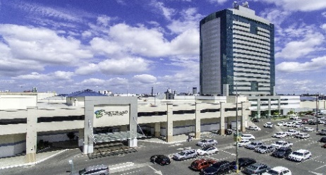
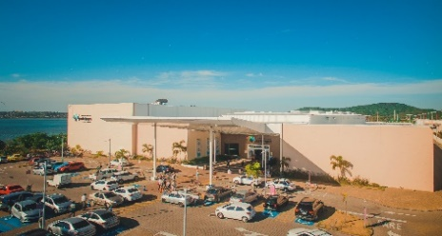
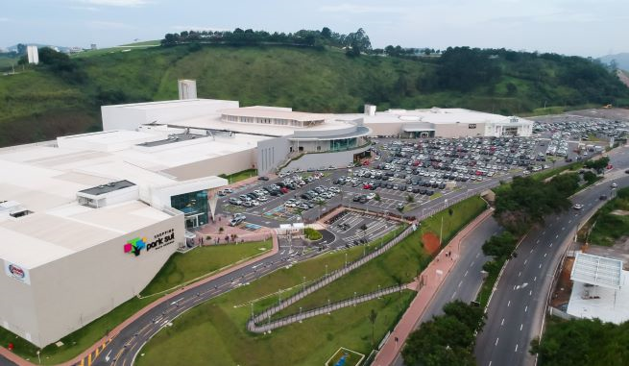

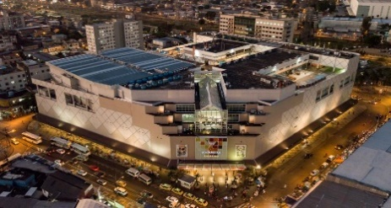
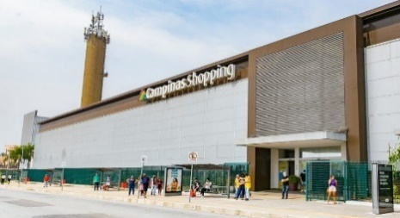
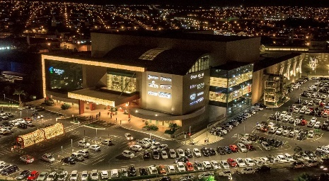
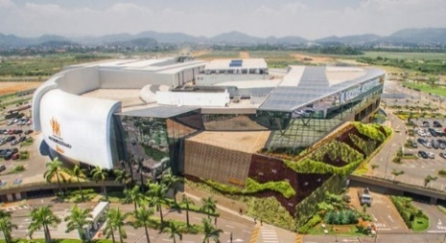
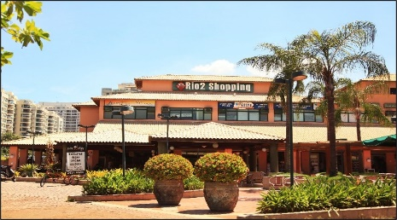
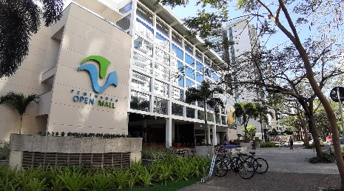
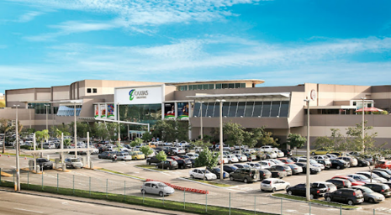

Objetivo do Fundo
O Fundo tem como objetivo a obtenção de renda, a partir da exploração imobiliária de participações em shopping centers no Brasil, e ganho de capital, através da compra e venda dos ativos na carteira do Fundo.

Visão Geral |  |  |  |  |  | Performance |  | Sep-24
Código de negociação: | MALL11 |  |  |  |  | Patrimônio Líquido: |  | 1,547,143,358
Gestor: | Genial Gestão Ltda. |  |  |  |  | Quantidade de Cotas: |  | 12,972,967
Administrador: | Genial Investimentos Corretora de Valores Mobiliários S.A. |  |  |  |  | Valor Cota Patrimônial: |  | 119.26
Taxa de Administração: | 0,5% a.a |  |  |  |  | Valor da Cota no Mercado: |  | 102.50
Taxa de Performance: | Não há |  |  |  |  | Market cap: |  | 1,329,729,118
Tipo Anbima: | FII Renda Gestão Ativa Segmento Shopping Center |  |  |  |  | P/VP: |  | 86%
Público Alvo: | Investidores em geral |  |  |  |  | Data Base: |  | Sep-24
Site: | http://genialmalls.com.br/

Características |  |  |  |  |  | Resumo do Portfólio |  | Aug-24
Ínicio das Atividades: | Dezembro de 2017 |  |  |  |  | Número de Ativos: |  | 14
Tipo de Fundo: | Fundo de Investimento Imobiliário (FII) |  |  |  |  | ABL Total (m²): |  | 408,455
Ofertas concluídas: | Cinco emissões de cotas realizadas |  |  |  |  | ABL Própria (m²): |  | 127,135
Prazo do Fundo: | Indeterminado |  |  |  |  | Vacância Física: |  | 4%
Ofertas concluídas: | 5

Portfólio do Fundo | Aug-24
Shoppings |  | ABL Total (m²) | ABL Própria (m²) | Cidade | Estado | Data de Aquisição | Investimento | Participação | Administradora
Maceió Shopping |  | 32,896 | 17,385 | Maceió | AL | Dec-17 | 170,150,000 | 52.85% | Proshopping
Suzano Shopping |  | 24,931 | 6,233 | Suzano | SP | Nov-19 | 42,100,000 | 25.00% | HBR Realty
Shopping Tacaruna |  | 49,898 | 3,329 | Recife | PE | Sep-19 | 77,500,000 | 6.67% | Tmall
Shopping Taboão |  | 37,217 | 2,977 | Taboão da Serra | SP | Dec-19 | 55,329,032 | 8.00% | Allos
Boulevard Shopping Feira |  | 23,063 | 7,274 | Feira de Santana | BA | dez-19 e mar-21 | 109,007,298 | 29.80% | Allos
Shopping Park Lagos |  | 28,327 | 11,331 | Cabo Frio | RJ | Dec-19 | 92,150,000 | 40.00% | Argo
Shopping Park Sul |  | 30,367 | 12,147 | Volta Redonda | RJ | Dec-19 | 111,150,000 | 40.00% | Argo
Madureira Shopping |  | 35,236 | 28,189 | Rio de Janeiro | RJ | Dec-21 | 286,176,604 | 80.00% | Ancar Ivanhoe
Campinas Shopping |  | 34,174 | 6,835 | Campinas | SP | Dec-22 | 82,280,000 | 20.00% | Argo
Shopping Bauru |  | 34,501 | 12,075 | Bauru | SP | Dec-23 | 81,895,379 | 35.00% | Allos
Shopping Metropolitano Barra |  | 44,035 | 8,807 | Rio de Janeiro | RJ | Jan-24 | 81,000,000 | 20.00% | Syn
Caxias Shopping |  | 28,191 | 4,933 | Duque de Caxias | RJ | Jan-24 | 65,887,227 | 17.50% | Argo
Península Open Mall |  | 2,865 | 2,865 | Rio de Janeiro | RJ | Jan-24 | 70,900,000 | 100.00% | Argo
Rio2 Shopping |  | 2,755 | 2,755 | Rio de Janeiro | RJ | Jan-24 | 48,500,000 | 100.00% | Argo
Total |  | 408,455 | 127,135 |  |  |  | 1,374,025,540

Boulevard Shopping Feira: Além da participação no shopping, o Fundo possui 48,83% da Loja C&A Feira, de 2.108 m², e fração ideal de um terreno, destinado à expansão do Boulevard Feira de 29%.
Península Open Mall e Rio2 Shopping: Via BTML11

Distribuição Geográfica |  | Aug-24 |  | Diversificação por ativos (% da carteira) |  |  |  |  | Aug-24

BA (1)
SP (4)
AL (1)
PE (1)
RJ (7)

 |  |  |  | Ativos | %
 |  |  |  | Maceió Shopping | 17%
 |  |  |  | Suzano Shopping | 6%
 |  |  |  | Shopping Tacaruna | 3%
 |  |  |  | Shopping Taboão | 4%
 |  |  |  | Boulevard Shopping Feira | 9%
 |  |  |  | Shopping Park Lagos | 8%
 |  |  |  | Shopping Park Sul | 7%
 |  |  |  | Madureira Shopping | 18%
 |  |  |  | Campinas Shopping | 6%
 |  |  |  | Shopping Bauru | 5%
 |  |  |  | Shopping Metropolitano Barra | 5%
 |  |  |  | Caxias Shopping | 4%
 |  |  |  | Península Open Mall | 5%
 |  |  |  | Rio2 Shopping | 3%

% NOI por Shopping |  | Aug-24 |  | % NOI por Estado | Aug-24 |  | % NOI por Administradora |  | Aug-24

 |  |  |  |  |  |  |  | Argo | 36.38%
Madureira Shopping | 16.38% |  |  |  |  |  |  | Allos | 16.57%
Maceió Shopping | 16.36% |  |  |  |  |  |  | Ancar Ivanhoe | 16.38%
Shopping Park Lagos | 9.16% |  |  | RJ | 51.54% |  |  | Proshopping | 16.36%
Shopping Park Sul | 9.01% |  |  | SP | 21.51% |  |  | HBR Realty | 5.91%
Boulevard Shopping Feira | 6.81% |  |  | AL | 16.36% |  |  | Syn | 5.13%
Campinas Shopping | 6.35% |  |  | BA | 7.32% |  |  | Tmall | 3.27%
Suzano Shopping | 5.91% |  |  | PE | 3.27% |  |  |  | 100.00%
Shopping Bauru | 5.37%
Shopping Metropolitano Barra | 5.13% |  |  |  |  |  |  | Proshopping | 16.36%
Caxias Shopping | 4.61% |  |  |  |  |  |  | HBR Realty | 5.91%
Península Open Mall | 3.91% |  |  | AL | 16.36% |  |  | Tmall | 3.27%
Shopping Taboão | 3.88% |  |  | SP | 21.51% |  |  | Allos | 16.57%
Rio2 Shopping | 3.34% |  |  | PE | 3.27% |  |  | Argo | 36.38%
Shopping Tacaruna | 3.27% |  |  | BA | 7.32% |  |  | Ancar Ivanhoe | 16.38%
C&A Boulevard Shopping Feira | 0.51% |  |  | RJ | 51.54% |  |  | Syn | 5.13%
 | 100.00% |  |  |  |  |  |  |  | 100.00%

